信用交易
融资融券市场交易数据统计（20221226）

标的证券 | 融资融券余额（亿元） | 融资余额（亿元） | 融券余额（亿元） | 融资买入额（亿元） | 融资融券规模变化（亿元） | 融资余额增幅(‰) | 融券余额增幅(%)
统计数据 | 15,507.88 | 14,583.22 | 924.66 | 417.67 | 41.53 | 1.46 | 2.24
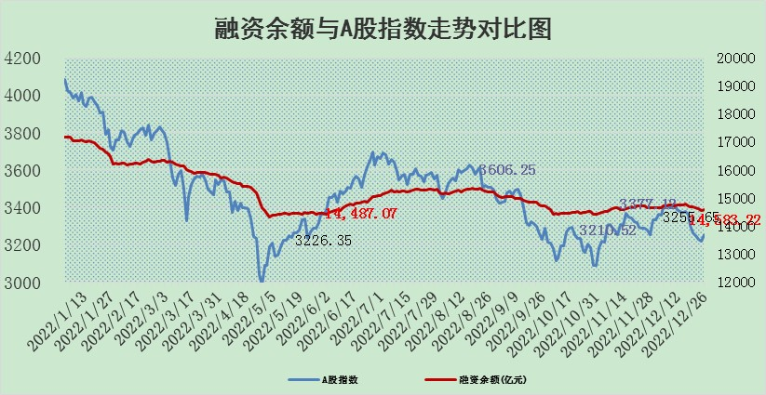

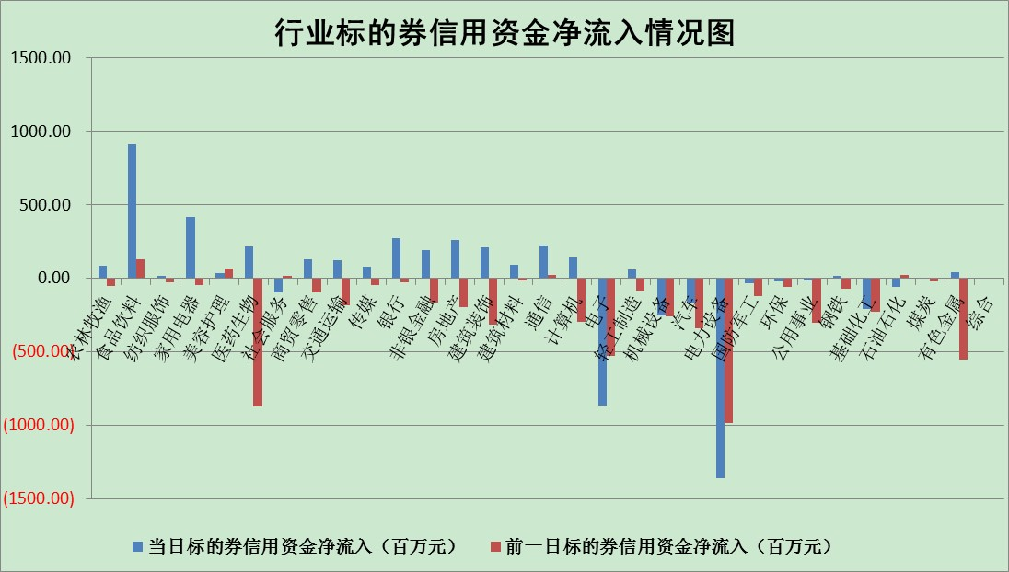

标的基金代码 | 标的基金简称 | 融资余额/市值(%) | 融资余额增幅(%) | 融资买入额/成交金额(%) | （融资余额净增额-融券余额净增额）/市值(‱) | 融券余额降幅(%) | ABS[（融资余额净增额-融券余额净增额）/市值净增额-1](%)
159902 | 华夏中小板ETF | 0.00 | 0.00 | 0.00 | 0.00 | 0.00 | 100.00
159915 | 易方达创业板ETF | 1.80 | -19.99 | 9436.82 | -46.93 | -8.87 | 126.54
159919 | 嘉实沪深300ETF | 4.96 | 0.85 | 14.11 | 0.29 | -49.03 | 98.89
159920 | 华夏恒生ETF | 81.16 | -0.20 | 0.53 | -16.13 | 3.98 | 74.52
159922 | 嘉实中证500ETF | 0.48 | 11.83 | 1613.39 | 18.14 | 2.25 | 81.38
159925 | 南方沪深300ETF | 0.02 | 0.00 | 0.00 | 0.00 | 0.00 | 100.00
159928 | 消费ETF | 0.88 | -1.05 | 2.60 | -0.42 | 2.92 | 99.57
159934 | 易方达黄金ETF | 485.92 | -0.16 | 33.25 | -78.08 | 0.00 | 864.05
159939 | 全指信息技术ETF | 0.70 | 1.49 | 19.13 | 1.00 | -1.70 | 99.40
159940 | 全指金融地产ETF | 0.19 | -1.96 | 0.01 | -0.37 | 0.00 | 99.34
159995 | 半导体芯片ETF | 2.22 | -1.83 | 128.94 | -4.89 | -5.56 | 101.96
159997 | 天弘中证电子ETF | 2.33 | -0.11 | 1.09 | -0.28 | -1.88 | 100.15
159998 | 天弘中证计算机主题ETF | 0.23 | -13.69 | 0.09 | -3.58 | 0.00 | 102.84
510050 | 华夏上证50ETF | 9.42 | 0.36 | 164.62 | 3.57 | 1.13 | 103.49
510180 | 华安上证180ETF | 0.50 | -0.04 | 0.35 | -0.02 | 0.01 | 100.32
510880 | 华泰柏瑞红利ETF | 0.23 | 4.72 | 1.64 | 1.38 | 32.92 | 97.74
510900 | 易方达恒生H股ETF | 113.87 | -0.10 | 2.32 | -11.63 | 0.00 | 6.47
511010 | 5年期国债ETF | 40.68 | 0.31 | 0.42 | 12.57 | 0.00 | 108.87
511380 | 可转债及可交换债券ETF | 11.93 | -4.24 | 1.52 | -52.82 | 0.00 | 121.10
512000 | 全指证券ETF | 7.16 | 0.27 | 25.55 | 4.93 | 7.67 | 18.25
512010 | 沪深300医药卫生ETF | 5.31 | -0.64 | 25.93 | -3.35 | 0.25 | 94.55
512070 | 沪深300非银ETF | 2.12 | 1.05 | 30.23 | -4.46 | -1064.86 | 95.32
512400 | 南方中证申万有色金属ETF | 1.74 | -4.61 | 0.91 | -12.70 | -17.16 | 125.84
512580 | 广发中证环保产业ETF | 0.93 | 7.44 | 0.79 | 4.19 | -4.54 | 98.65
512660 | 国泰中证军工ETF | 3.38 | -1.12 | 14.29 | -4.13 | -0.69 | 102.10
512800 | 华宝中证银行ETF | 15.81 | -0.22 | 1.21 | 17.59 | 48.88 | 129.35
512980 | 广发中证传媒ETF | 1.54 | -0.52 | 562.43 | -0.80 | 0.00 | 100.78
515030 | 华夏中证新能源汽车ETF | 1.75 | -3.00 | 18.36 | -6.60 | -3.85 | 102.24
515050 | 华夏中证5G通信主题ETF | 1.85 | 0.34 | 246.70 | -0.73 | -18.72 | 100.34
515070 | 华夏中证人工智能ETF | 1.30 | 4.54 | 1.21 | 5.64 | 0.00 | 95.93
标的股票比较指标 |  | 融资余额/流通A股市值(%) | 融资余额增幅(%) | 融资买入额/成交金额(%) | （融资余额净增额-融券余额净增额）/流通A股市值(‱) | 融券余额降幅(%) | ABS[（融资余额净增额-融券余额净增额）/流通A股市值净增额-1](%)
前十名标的个股 |  | 仁东控股 | 凡拓数创 | 联美控股 | 益客食品 | 美农生物 | 中粮科工
 |  | 数码视讯 | 阳光诺和 | 农业银行 | 安妮股份 | 浙江东日 | 荣信文化
 |  | 超捷股份 | 岱勒新材 | 包钢股份 | 中京电子 | 实朴检测 | 吉比特
 |  | 全柴动力 | 大理药业 | 奥瑞金 | 诺诚健华 | 泰晶科技 | 杰创智能
 |  | 先惠技术 | 诺诚健华 | 阳光诺和 | 凡拓数创 | 凯立新材 | 森鹰窗业
 |  | 莱茵生物 | 上海天洋 | 浙海德曼 | 敦煌种业 | 八方股份 | 天益医疗
 |  | 司尔特 | 牧高笛 | 齐鲁银行 | 近岸蛋白 | 东方创业 | 九号公司
 |  | 中体产业 | 晶澳科技 | 东芯股份 | 杰创智能 | 好当家 | 益客食品
 |  | 亚通股份 | 晶科能源 | 德科立 | 深桑达A | 山大地纬 | 华润材料
 |  | 电气风电 | 润丰股份 | 永泰能源 | 新风光 | 广安爱众 | 五洲医疗
后十名标的个股 |  | 泽达易盛 | 永贵电器 | 索通发展 | 东方时尚 | 东芯股份 | 启明星辰
 |  | 岱美股份 | 仙鹤股份 | 中直股份 | 挖金客 | 神马电力 | 中交地产
 |  | 飞科电器 | 海利尔 | 维信诺 | 南山智尚 | 天源环保 | 华融化学
 |  | 盐津铺子 | 中粮科工 | 泽达易盛 | 绿的谐波 | 正弦电气 | 泽璟制药
 |  | 古井贡酒 | 绿的谐波 | 紫鑫药业 | 大宏立 | 久盛电气 | 普门科技
 |  | 中国人寿 | 众源新材 | 嘉戎技术 | 三孚新科 | 济民医疗 | 华邦健康
 |  | 沪农商行 | 丽江股份 | 美克家居 | 博俊科技 | 国中水务 | 赛伦生物 | ;
 |  | 杭叉集团 | 华天酒店 | 赛为智能 | 维康药业 | 兆威机电 | 读客文化
 |  | 晨光股份 | 东方时尚 | 抚顺特钢 | 中粮科工 | 华天酒店 | 普元信息
 |  | 中信特钢 | 挖金客 | 道森股份 | 高测股份 | 创维数字 | 中京电子
说明：1.以上普通交易数据和信用交易数据皆以交易日收盘后数据为基准；2.上述标的证券总数据只计算标的证券市场总数据，不包括从标的证券中调出去标的证券数据，所以与交易所公布的总值略有不同； 3.上述行业采用申万一级行业分类；4.以上标的基金和标的个股中比较的6个指标值中：前5个（从左至右）为正向指标，值越大排名越靠前；第6个为逆向指标，值越小，排名越靠前；5.第6个指标中ABS[]表示求绝对值，其主要用于考量信用资金相对净流入对股价相对净变化的贡献程度；6.数据来源：wind，交易所。

 | 证券代码 | 新增融资余额 | 融资买入额 | 融资买入增幅前10
远大智能 | 002689 | 28175353 | 42268582 | 199%
亚太股份 | 002284 | 21555247 | 34242865 | 82%
赛诺医疗 | 688108 | 72122899 | 101076547 | 78%
湖南发展 | 000722 | 66023557 | 137112987 | 75%
柘中股份 | 002346 | 14584119 | 36845980 | 58%
国城矿业 | 000688 | 24683149 | 48240585 | 54%
兆新股份 | 002256 | 1985058 | 4066269 | 52%
凯美特气 | 002549 | 33806472 | 61340055 | 52%
华昌达 | 300278 | 13474542 | 19303225 | 48%
新华联 | 000620 | 27311937 | 39201759 | 43%

 | 证券代码 | 新增融资余额 | 融资买入额 | 融资买入增幅前10
兔宝宝 | 002043 | 73310337 | 89923983 | 334%
捷昌驱动 | 603583 | 26026415 | 31686727 | 262%
湘财股份 | 600095 | 94196837 | 132280449 | 252%
中谷物流 | 603565 | 49103883 | 60098371 | 234%
中青宝 | 300052 | 24215352 | 31377809 | 98%
顾家家居 | 603816 | 138518545 | 188424210 | 78%
喜临门 | 603008 | 31503289 | 48351944 | 77%
财信发展 | 000838 | 10831830 | 17666790 | 74%
苏州银行 | 002966 | 10578096 | 19143736 | 72%
金诚信 | 603979 | 23858538 | 36098133 | 60%

